Menu
Tente a sua sorte! A vida é feita de oportunidades.
O homem que vai mais longe é quase sempre aquele que tem coragem de arriscar.

A Perseverança é a mão da boa SORTE. Faça seu login aqui. E Boa Sorte!!!!!!!!!!!

CONFIRA SEUS JOGOS MEGA SENA
CONFIRA SEUS JOGOS LOTO FACIL



CONFIRA SUA SORTE TESTENDO SEUS NUMEROS MEGA SENA
CONFIRA SUA SORTE TESTANDO SEUS NUMEROS LOTO FACIL

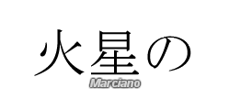

Os grandes erram sempre ao brincar com os seus inferiores. A brincadeira é um jogo, e um jogo pressupõe igualdade.
Honoré de Balzac

